画面イメージ
画面イメージ

 | ランキングクエスト画面

 |  | ▼ランキングクエスト画面

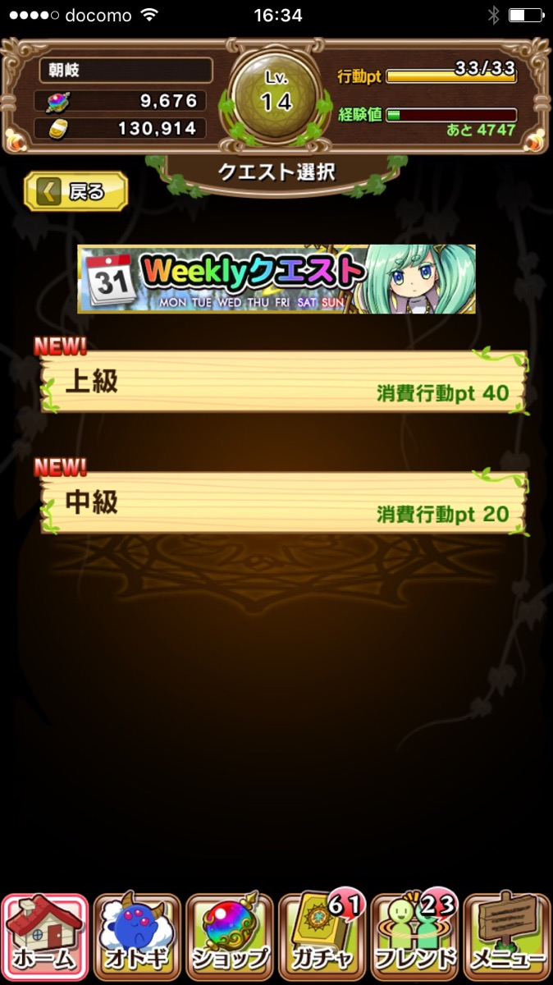
 |  |  |  | ①戻るボタン
 |  |  |  |  | ボタン押下で前画面に戻る
①
ランキング
②
 |  |  |  | ②ランキングクエストバナー
 |  |  |  |  | クエストを想像させるバナーを配置(weeklyクエストなどと同じ)
ランキングクエスト/バナー
③
ランキングクエスト
 |  |  |  | ③ランキングクエストリスト
 |  |  |  |  | クエスト名称と消費行動ptが表示されている
 |  |  |  |  | リストを押下するとクエストが開始される(画面が遷移する)
④
⑤
現在順位
TOP3
 |  |  |  | ④現在順位ボタン
 |  |  |  |  | ボタン押下で現在順位画面に遷移する（webviewで表示）
ランキング成績
現在順位
最大スコア
合計スコア
0位
0,000,000,000,000
0,000,000,000,000
………………………………………………………………
………………………………………………………………
………………………………………………………………
⑥
 |  |  |  | ⑤TOP3ボタン
 |  |  |  |  | ボタン押下でTOP３画面に遷移する（webviewで表示）

⑦
報酬詳細
 |  |  |  | ⑥ランキング成績
 |  |  |  |  | 現在順位、最大スコア、合計スコアが表示される(リアルタイム集計方式)
 |  |  |  |  | スコア表示の桁数は最大『兆』まで表示できる

 |  |  |  | ⑦報酬詳細ボタン
 |  |  |  |  | ボタン押下で報酬詳細画面へ遷移する(webviewで表示)

 |  |  | ▼ランキングクエスト/現在順位画面
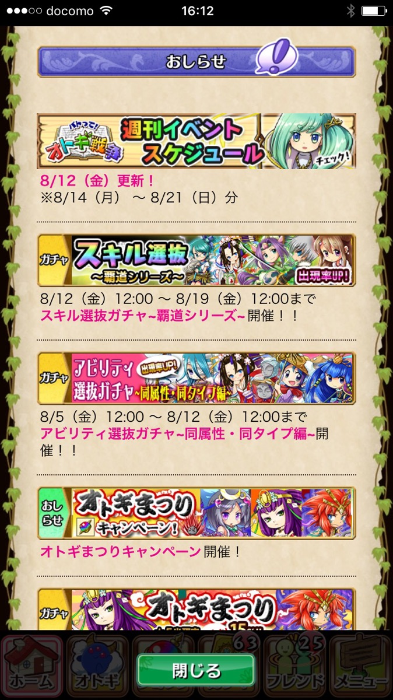
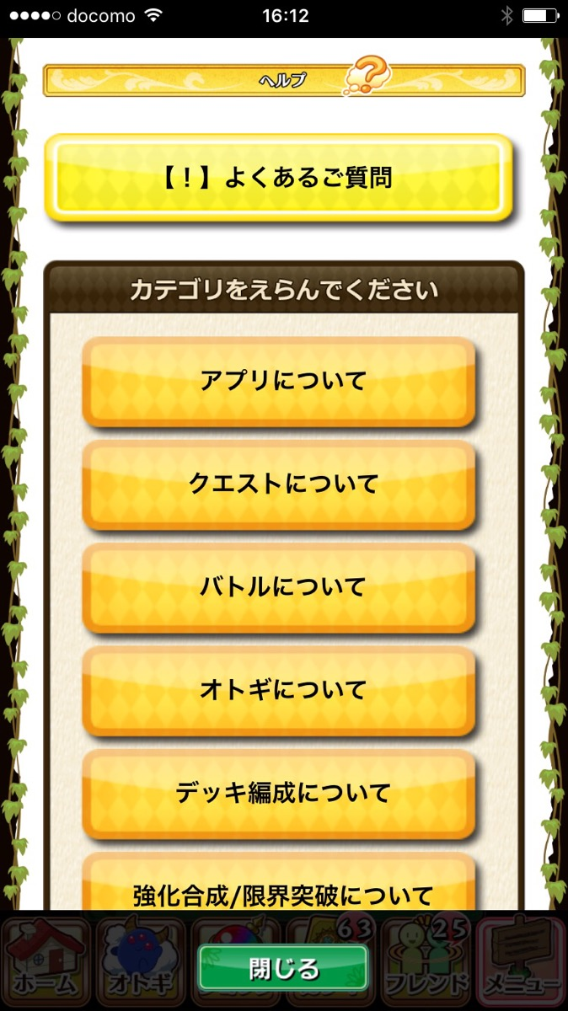
現在順位
 |  |  |  |  | ①閉じるボタン
 |  |  |  |  |  | ボタン押下でwebviewを閉じる

現在順位
45位 ユーザーネーム
46位 ユーザーネーム
47位 ユーザーネーム
48位 ユーザーネーム
49位 ユーザーネーム
最大スコア 0,000,000,000,000
最大スコア 0,000,000,000,000
最大スコア 0,000,000,000,000
最大スコア 0,000,000,000,000
最大スコア 0,000,000,000,000
………………………………………………………………
 |  |  |  |  | ②現在順位
 |  |  |  |  |  | 一画面に5名の成績が表示され、中心に自分の成績が表示される
 |  |  |  |  |  | webviewのレイアウト次第では7名や9名まで表示でもいいかもしれない
 |  |  |  |  |  | デザインはできるだけ安っぽくないようにはしたいが、元のwebviewデザインを踏襲する形になるため、どうなるか不明瞭
 |  |  |  |  |  | 順位、名前、最大スコアの三種類が表示
 |  |  |  |  |  | スクロールなどで上下20名程度の成績が見れれば、ランキングで争っている感がでていいと思うが、要相談のちに決める
①
 |  |  |  |  |  | 最低でもこのレイアウト固定で画面を作成

閉じる
②

 |  |  | ▼ランキングクエスト/TOP3画面

TOP3
 |  |  |  |  | ①戻るボタン
 |  |  |  |  |  | ボタン押下でwebviewを閉じる

TOP3
1位 ユーザーネーム
2位 ユーザーネーム
3位 ユーザーネーム
最大スコア 0,000,000,000,000
最大スコア 0,000,000,000,000
最大スコア 0,000,000,000,000
………………………………………………………………
………………………………………………………………
………………………………………………………………
 |  |  |  |  | ②TOP3
 |  |  |  |  |  | 一画面にTOP3名の成績が表示される
 |  |  |  |  |  | 順位ごとにフォントサイズとフォント色を変更する（1位金、2位銀、3位銅）
 |  |  |  |  |  | 順位、名前、最大スコア、オトギの4種類が表示
 |  |  |  |  |  | オトギのアイコンをタップすると、オトギの詳細画面が表示されれば理想(無理な場合は簡略、優先度は高くないです）
 |  |  |  |  |  | アイコンの情報量としては、デッキ編成時と同じく
①
 |  |  |  |  |  | 属性アイコン、Lvが表示されていればOKです

 |  |  |  |  |  | ※オトギの表示について補足
 |  |  |  |  |  | 表示するオトギは理想はフレンドを含めた五体
 |  |  |  |  |  | データを読み込むタイミングが最大スコアを更新した際になるけど、負荷とかが大丈夫なら五体表示

②
閉じる

 |  | ▼ランキングクエスト/報酬詳細

報酬詳細
 |  |  |  | ①閉じるボタン
 |  |  |  |  | ボタン押下でwebviewを閉じる

スコアランキング報酬
(バナー形式)
 |  |  |  | ②スコアランキング報酬ボタン
 |  |  |  |  | スコアランキング報酬と表示されたボタン
 |  |  |  |  | デザイン要素が強いバナーのようなイメージ
②
 |  |  |  |  | ボタン（バナー）を押下すると画面遷移する

 |  |  |  | ③達成スコア報酬ボタン
 |  |  |  |  | 達成スコア報酬と表示されたボタン
 |  |  |  |  | デザイン要素が強いバナーのようなイメージ
 |  |  |  |  | ボタン（バナー）を押下すると画面遷移する
達成スコア報酬
(バナー形式)

③

閉じる
①

 |  |  | ▼ランキングクエスト/報酬詳細/スコアランキング報酬

▼メモ
TOP3とかの画面作ってるし、最高は1~3位の報酬とかの設計がしっくりきそうではある
※表示周りはテンプレート化して、マスタデータに獲得アイテムの設計を作成、phpでデータをhtmlに反映させる手順を予定
報酬周りは二通りとも同じように組み上げる
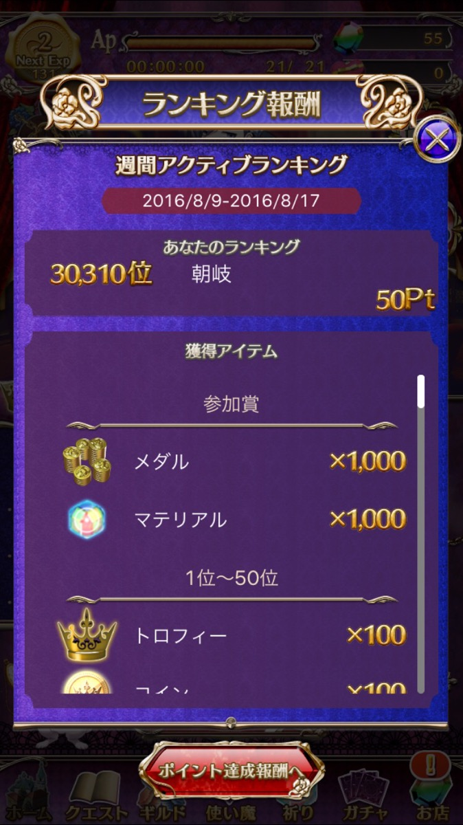
スコアランキング報酬
 |  |  |  |  | ①閉じるボタン
 |  |  |  |  |  | ボタン押下で画面が閉じて、前画面に戻る

ランキング成績
9,999,999位 ユーザーネーム
最大スコア 0,000,000,000,000
 |  |  |  |  | ②ランキング成績
 |  |  |  |  |  | 順位、名前、最大スコアが表示される

獲得アイテム
1位～10位
 |  |  |  |  | ③獲得アイテム
 |  |  |  |  |  | 順位ごとに区切られた報酬アイテムが表示される
 |  |  |  |  |  | 報酬設計の部分にも関わるため、区切る順位の確定はすぐにはできなさそう
宝玉
②
×50
 |  |  |  |  |  | 一位から順に下がって表記していきます
 |  |  |  |  |  | デザインは参考になります
★5ガチャチケット
×5
 |  |  |  |  |  |  | ※phpから数値を表示する箇所は全てコンマが付く想定
 |  |  |  |  |  | 報酬の付与タイミングはスコアランキングは、順位確定後（実施期間後）にプレゼントボックスに付与する形とします
11位～50位
 |  |  |  |  |  | 受け取り期日は、運用面を考えて期間を設定しますが、期間は相談後確定とします

宝玉
×25

★5ガチャチケット
×1

戻る
①

 |  |  | ▼ランキングクエスト/報酬詳細/達成スコア報酬

▼メモ
順位いらない？ 表示するとしたら合計スコアの順位になってしまうため不要かも
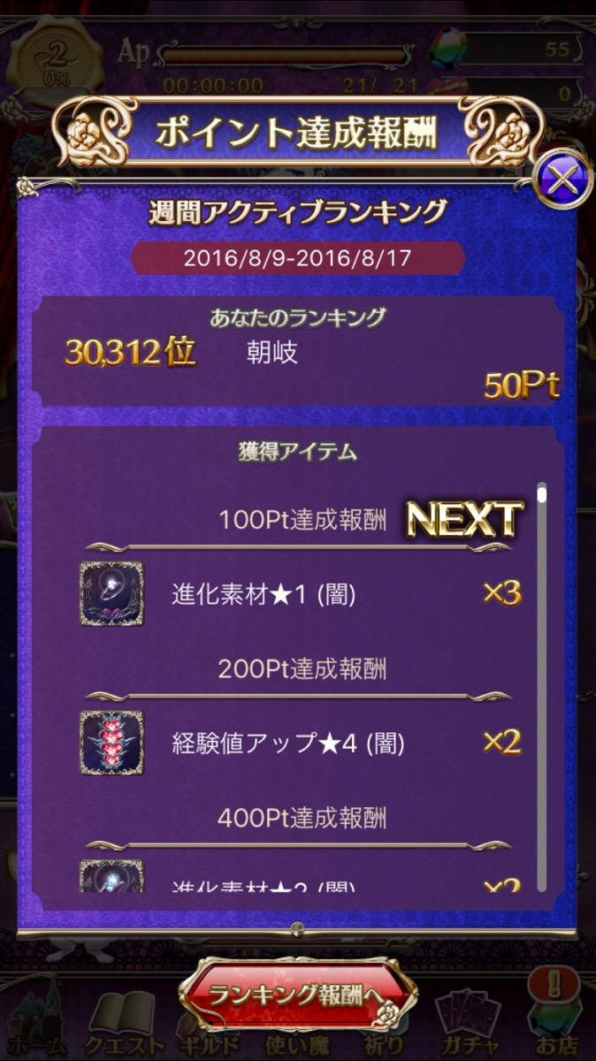
達成スコア報酬
 |  |  |  |  | ①閉じるボタン
 |  |  |  |  |  | ボタン押下で画面が閉じて、前画面に戻る

9,999,999位 ユーザーネーム
ランキング成績
合計スコア 0,000,000,000,000
 |  |  |  |  | ②ランキング成績
 |  |  |  |  |  | 順位、名前、合計スコアが表示される

獲得アイテム
10,000達成報酬
 |  |  |  |  | ③獲得アイテム
 |  |  |  |  |  | 順位ごとに区切られた報酬アイテムが表示される
 |  |  |  |  |  | 報酬設計の部分にも関わるため、区切る順位の確定はすぐにはできなさそう
火炎の葉
×3
 |  |  |  |  |  | 最小の達成スコアから表示していきます
②
 |  |  |  |  |  | デザインは参考になります
20,000達成報酬
 |  |  |  |  |  |  | ※phpから数値を表示する箇所は全てコンマが付く想定
 |  |  |  |  |  |  | 一部クライアント表示部分もコンマ付けてます
御影石・火 小
×5
 |  |  |  |  |  | 報酬の付与タイミングは達成スコアは、達成スコア到達タイミング（リアルタイム）にプレゼントボックスに付与する形とします
 |  |  |  |  |  | 受け取り期日は、運用面を考えて期間を設定しますが、期間は相談後確定とします
30,000達成報酬

御影石・火 中
×3

戻る
①

画面遷移図
画面遷移図

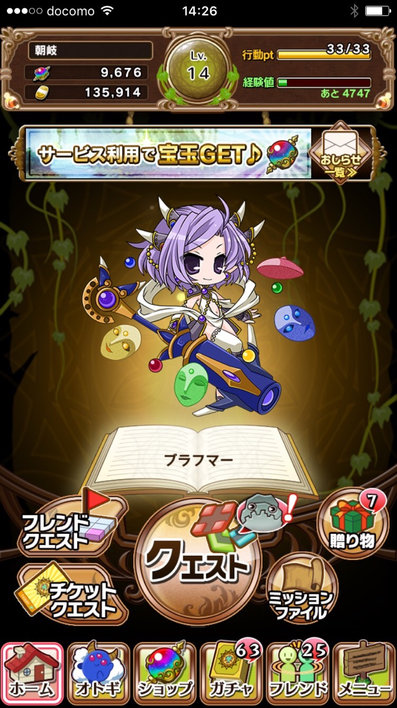
ここにランキングクエストのバナーを配置して、バナー押下でランキングクエストに飛ぶとかも実装が簡単なら取り入れたいです
意図としては、リストの中だけからの遷移だと気が付いて貰えずらいのではなかという点です
※繰り返しクリアする方式を想定するならホーム画面に配置でもいいかも
それかランキングクエストをクリアしたら、ランキングクエスト画面に自動で遷移（戻る）とか

ランキング
バナー

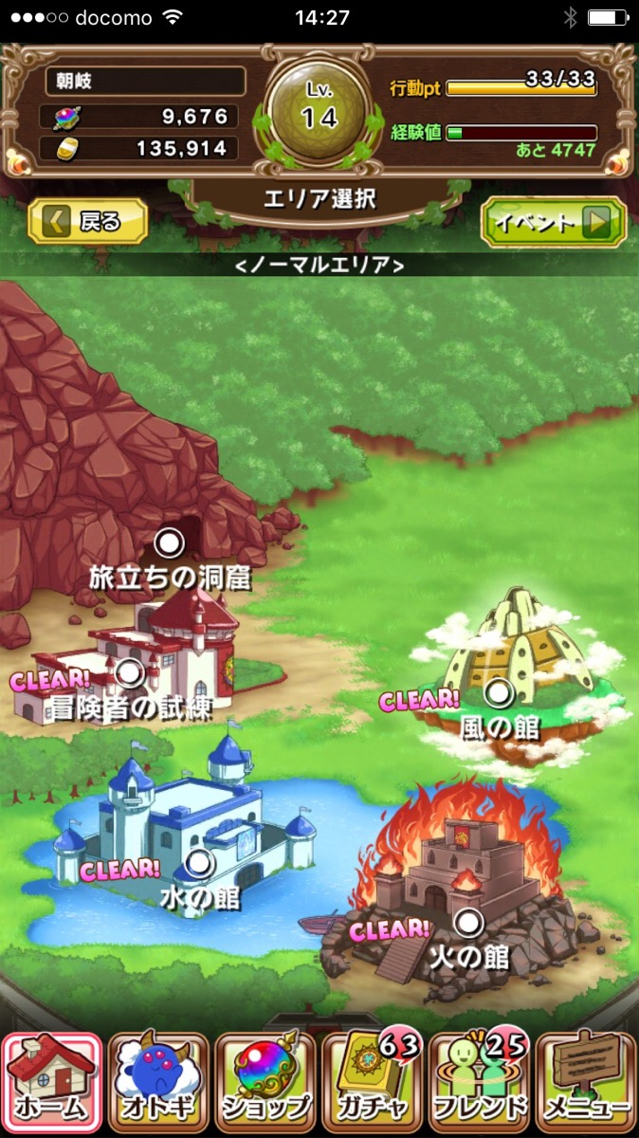

リストのデザインは現行の限定を使いまわすのは避けたい
なので、赤い色のリストを新しくデザインする
※下記参考デザイン
アイコン部分は杯っぽいのだといいなぁ・・・（小栗さんの作業次第）

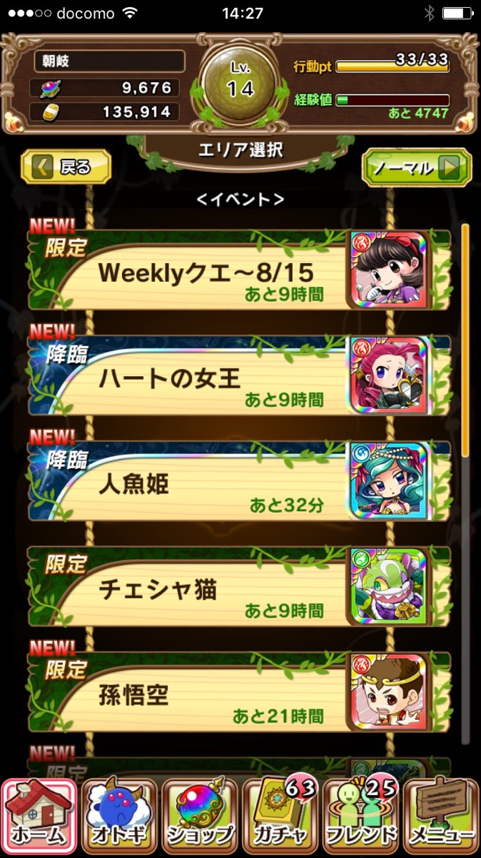

ランキング
第一回オトギ杯
あと○時間

報酬詳細

ランキング
現在順位
TOP3

ランキングクエスト/バナー
1位 ユーザーネーム
2位 ユーザーネーム
3位 ユーザーネーム
スコアランキング報酬
(バナー形式)
最大スコア 0,000,000,000,000
最大スコア 0,000,000,000,000
最大スコア 0,000,000,000,000
ランキングクエスト
45位 ユーザーネーム
46位 ユーザーネーム
47位 ユーザーネーム
48位 ユーザーネーム
49位 ユーザーネーム
最大スコア 0,000,000,000,000
最大スコア 0,000,000,000,000
最大スコア 0,000,000,000,000
最大スコア 0,000,000,000,000
最大スコア 0,000,000,000,000
………………………………………………………………
現在順位
TOP3
③
ランキング成績
達成スコア報酬
(バナー形式)
現在順位
最大スコア
合計スコア
0位
0,000,000,000,000
0,000,000,000,000
………………………………………………………………
………………………………………………………………
………………………………………………………………
………………………………………………………………

………………………………………………………………
報酬詳細
………………………………………………………………

閉じる

バトル画面
スコアランキング報酬
達成スコア報酬

9,999,999位 ユーザーネーム
ランキング成績
9,999,999位 ユーザーネーム
ランキング成績
最大スコア 0,000,000,000,000
合計スコア 0,000,000,000,000

獲得アイテム
獲得アイテム
1位～10位
10,000達成報酬

宝玉
×50
火炎の葉
×3
②
★5ガチャチケット
×5
20,000達成報酬

11位～50位
御影石・火 小
×5
30,000達成報酬
宝玉
×25

★5ガチャチケット
×1
御影石・火 中
×3

戻る
戻る

